TYPOVÝ NÁBYTEK
TABULKA TYPOVÝCH VÝROBKŮ

TYPOVÉ VÝROBKY

název | místnost | popis | specifikace | schema, referenční výrobek (ilustrační foto) | počet | cena bez DPH/ks | cena celkem bez DPH | DPH 21% | cena celkem včetně DPH
TV 01 | 1.04, 1.05, 1.06 | křesla - čalouněná s područkami | barva bledě šedá, čtyři samostatné nohy z masivního dřeva barvy bílé nebo barva dřeva, čalounění z textilie s vysokou odolností vůči oděru (min. 40 000 Martindale), výplň polyuretanová pěna se střední tuhostí, výška 80 - 85 cm, šířka: cca 55–60 cm, výška sedu: cca 45–48 cm, hloubka sedu 55-60 cm, výška područek: cca 63–68 cm | 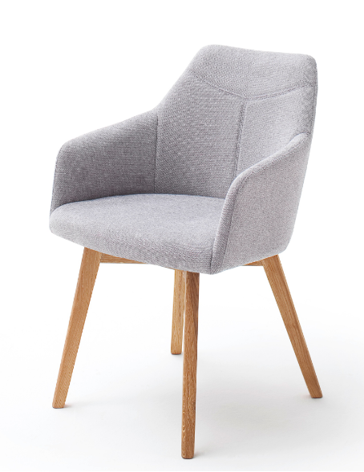 | 12 | 0.00 | 0.00 | 0.00 | 0.00
TV 02 | 1.06, 1.G.02 | stojící lampa | bez dekorativních prvků, barva - bílá matná, výška 140 - 160cm, materiál: kov (lakovaný) – noha i stínidlo, kovová nebo zatížená základna kvůli stabilitě - průměr základny cca 20–25 cm, naklápěcí stínidlo (směrovatelné), Tvar stínidla: kuželový, LED žárovka, Vypínač: na kabelu nebo na hlavě svítidla |  | 3 | 0.00 | 0.00 | 0.00 | 0.00
TV 03 | 1.05, 1.06 | stolek | čisté linie bez dekoru, výška stolu 45 -55 cm, kulatá stolová deska průměr: 40-50cm, barva bílý lak matný, deska: lakovaný kov nebo MDF s povrchovou úpravou, nohy: kovová trubka nebo masivní dřevo lakované na bílo, subtilní třínohý podstavec | 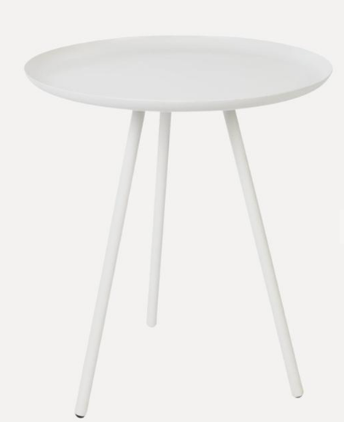 | 5 | 0.00 | 0.00 | 0.00 | 0.00
TV 04 | 1.06, 1.G.02 | velký koberec průměr 200cm | výška vlasu 5-10 mm, gramáž 1000 -2000 g/m2 , textilní vlákno (polyester / polypropylen), barva světle šedá | 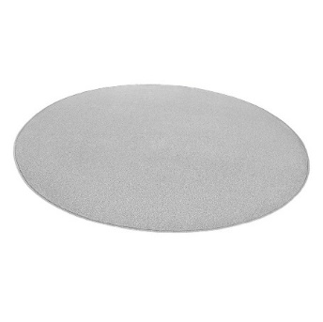 | 2 | 0.00 | 0.00 | 0.00 | 0.00
TV 05 | 1.06, 1.G.02 | malý koberec průměr 150cm | výška vlasu 5-10 mm), gramáž 1000 -2000 g/m2 , textilní vlákno (polyester / polypropylen), barva světle šedá |  | 2 | 0.00 | 0.00 | 0.00 | 0.00
TV 06 | 1.06, 1.G.01, 1.G.02 | pouf | jednoduchý válcový tvar, pevné jádro (dřevěný nebo deskový korpus), stabilní plná základna, barva bledě šedá, potah: textilní látka (polyesterová nebo směsová), výplň: PUR pěna, vnitřní konstrukce: dřevo / MDF, spodní část: ochranná textilie nebo plastové kluzáky, výška: cca 40–45 cm, průměr: cca 35–45 cm, nosnost: cca 100–120 kg | 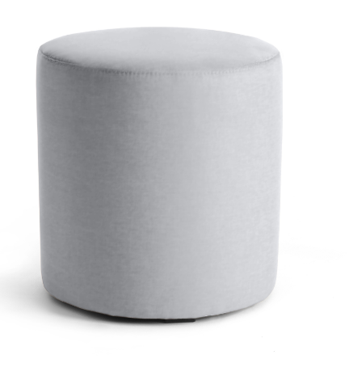 | 6 | 0.00 | 0.00 | 0.00 | 0.00
TV 07 | 1.G.02 | sedací vak | ve tvaru křesla, dvouvrstvý vak (vnitřní pytel s náplní + vnější potah), široká základna pro stabilitu, barva světle šedá, rozměr (100-120 cm) x (80 - 100 cm), potah: pevná textilie (polyester / nylon / směsová látka), výplň: EPS kuličky (polystyrenové mikroperly), švy: zesílené, namáhané spoje, nosnost: cca 100–130 kg | 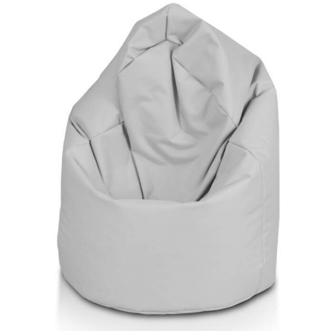 | 2 | 0.00 | 0.00 | 0.00 | 0.00
TV 08 | 1.05, 1.G.01 | konferenční židle | hladký, ergonomicky tvarovaný sedák s opěrákem, bez područek – kompaktní profil, skořepinový sedák s čalouněním, nohy: lakovaná ocel, barva světle šedá, nohy kovové, čalounění z textilie s vysokou odolností vůči oděru (min. 40 000 Martindale), výplň PUR pěna se střední tuhostí, výška 80 - 85 cm, výška sedu: cca 45–48 cm, hloubka sedu 50 - 55 cm, nosnost: cca 110–120 kg | 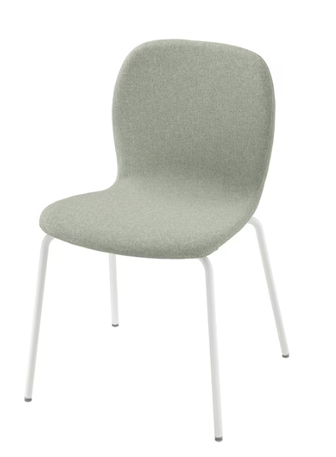 | 5 | 0.00 | 0.00 | 0.00 | 0.00
TV 09 | 1.05,1.06,1.G.01 | kancelářská židle | otočná židle, prodyšný síťovaný a tvarovaný opěrák pro podporu zad, integrované područky, výškově nastavitelný sedák, otočný mechanismus 360°, pětiramenný kříž s kolečky, sedák: textilní čalounění s pěnovou výplní, sedák:barva světle šedá, rám: bílý, celková výška: cca 90–105 cm, výška sedu: cca 42–54 cm (nastavitelná), šířka sedáku: cca 45–50 cm, nosnost: cca 110–130 kg | 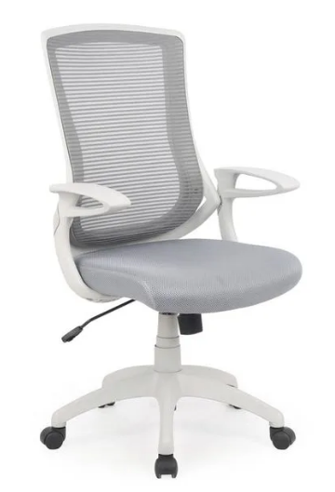 | 4 | 0.00 | 0.00 | 0.00 | 0.00
TV 10a | 2.03 | židle konferenční s područkami, sklopná | prodyšný síťovaný opěrák, pevné područky, ergonomicky tvarovaný sedák, sedák: čalouněný, pěnová výplň, konstrukce: ocelový nebo hliníkový rám s povrchovou úpravou, barva - černá, výška: cca 80–90 cm, výška sedu: cca 44–48 cm, šířka: cca 55–60 cm, hloubka: cca 55–65 cm, nosnost: cca 110–130 kg | 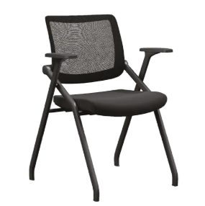 | 60 | 0.00 | 0.00 | 0.00 | 0.00
TV 10b | 2.03 | židle konferenční s područkami, sklopná + stolek sklopný | prodyšný síťovaný opěrák, pevné područky, ergonomicky tvarovaný sedák, sedák: čalouněný, pěnová výplň, konstrukce: ocelový nebo hliníkový rám s povrchovou úpravou, výklopná / otočná psací deska uchycená k područce, mechanismus sklopení pro snadné nastupování, psací deska: plast nebo laminovaná deska (HPL), barva - černá, výška: cca 80–90 cm, výška sedu: cca 44–48 cm, šířka: cca 55–60 cm, hloubka: cca 55–65 cm, nosnost: cca 110–130 kg | 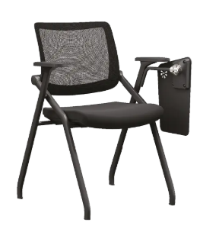 | 40 | 0.00 | 0.00 | 0.00 | 0.00
TV 12 | 2.03 | stůl stohovací | stohovatelný (lze zasouvat do sebe), čtvercová stolová deska, rovné linie bez dekoru, pevný čtyřnohý rám, plastové kluzáky na nohách, barva:bílá, deska: laminovaná DTD / MDF / HPL panel, hrany: ABS nebo plastová ochranná hrana, rozměr 70 x 70 cm, výška: cca 72–75 cm, nosnost: cca 40–60 kg |  | 10 | 0.00 | 0.00 | 0.00 | 0.00
 |  |  |  |  |  | Celkem | 0.00 | 0.00 | 0.00

